关系图
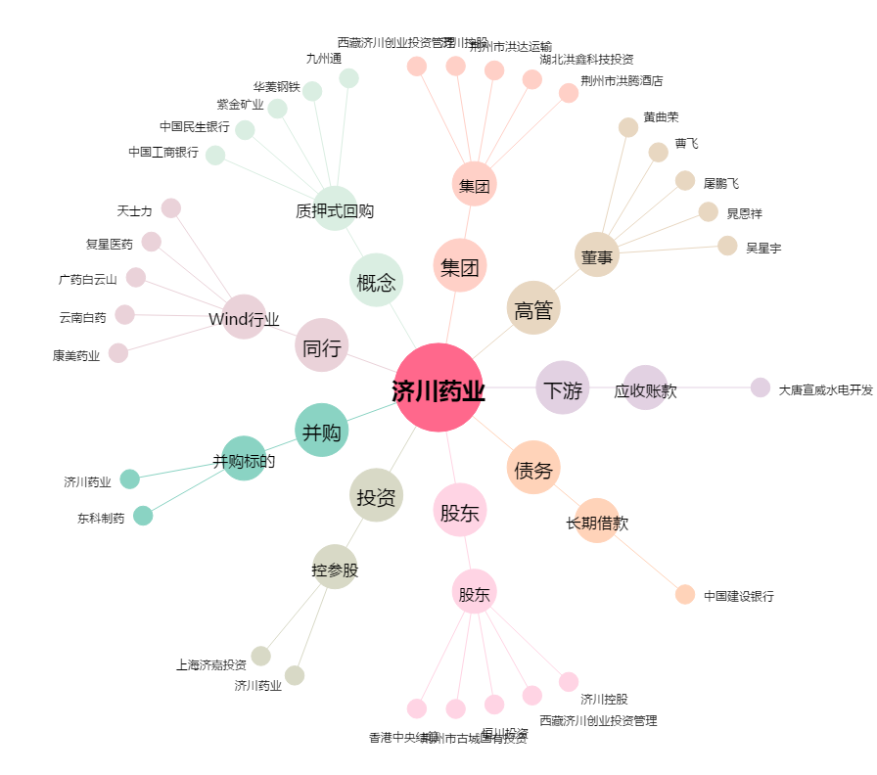
济川药业[600566.SH] - 关系概览图

